云数据库
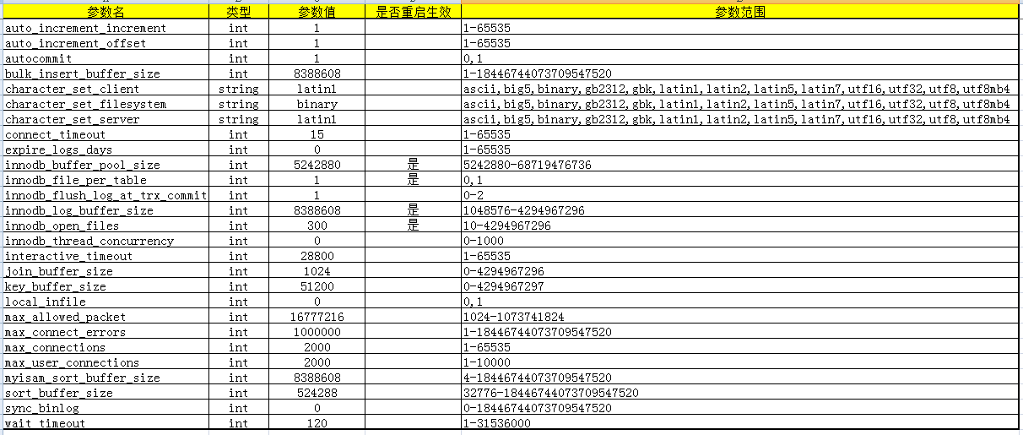
序号 | 模块 | 测试目的 | 前提 | 用例描述 | 预期结果 | 实际结果 | 备注 | 用例等级
实例列表
主库详情页
从库详情页
自动备份/手动备份/备份管理
配置文件管理
日志

